插电混动
新疆财经大学后勤公寓服务中心插电混动车辆采购清单及详细参数
序号 | 品牌及型号 | 主要参数 | 颜色 | 质保 | 单位 | 数量 | 单价（元） | 总金额（元） | 参考图片 | 使用部门 | 使用用途
1 | 大众帕萨特C6 1.4T 插电混动 | 车型Trendline/Fleet 430PHEV 混动商务版 车型号（C6） SVW7143BPV 车型代码(6位) C432ZY 国家目录（工信部公告批次） 342 总长/总宽/总高(mm) 4948/1836/1469；轴距(mm)2871 行李箱容积(L)400 油箱容积(L) 50 整备质量(kg) 1750 发动机排量(L) 1.395 发动机型式 EA211 1.4TSI 110kW+85kW电机，综合功率155kW，400Nm 额定功率/转速(kW/rpm) 110/6000 最大扭矩/转速(Nm/rpm) 250/1750-2000 电机额定功率/转速 (kW/rpm) 55/3090 电机峰值功率/转速 (kW/rpm) 85/6200 电机额定转矩(Nm) 170 电机峰值转矩 (Nm) 330 系统最大功率(kW) 155 系统最大扭矩(Nm) 400 变速箱型式 DQ400e 六速（湿式）双离合变速器 90km/h等速油耗(L/100km) 4.8 (混动) NEDC综合燃料消耗量( L/100km) 1.4 原地起步连续换挡加速时间(s, 0-100km/h) 7.7 混合动力模式最高车速 (km/h) 200 悬架系统 前桥：麦弗逊式独立悬架；后桥：多摆臂式独立悬架 转向系统 电动助力转向系统 制动系统 盘式制动器 排放 国六排放标准 电池能量(kWh) 13 充电效率(KW) 3.6 NEDC纯电动续航里程(km) 63 | 黑色 | 3年或10万公里 | 辆 | 1 |  |  | 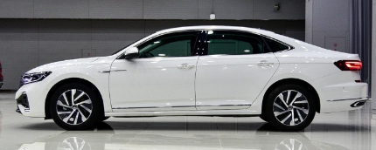 | 后勤公寓服务中心 | 乘务车
*备注：供应商须完全响应采购需求清单及详细参数，须上传营业执照、法人身份证复印件、采购报价单（报价单须注明所供产品品牌、型号及报价，报价包含物流和售后人员服务费、安装调试、发票税费等费用）、质保和售后服务承诺函等材料，以上材料均需加盖公章，否则竞价无效。

